CASO 1
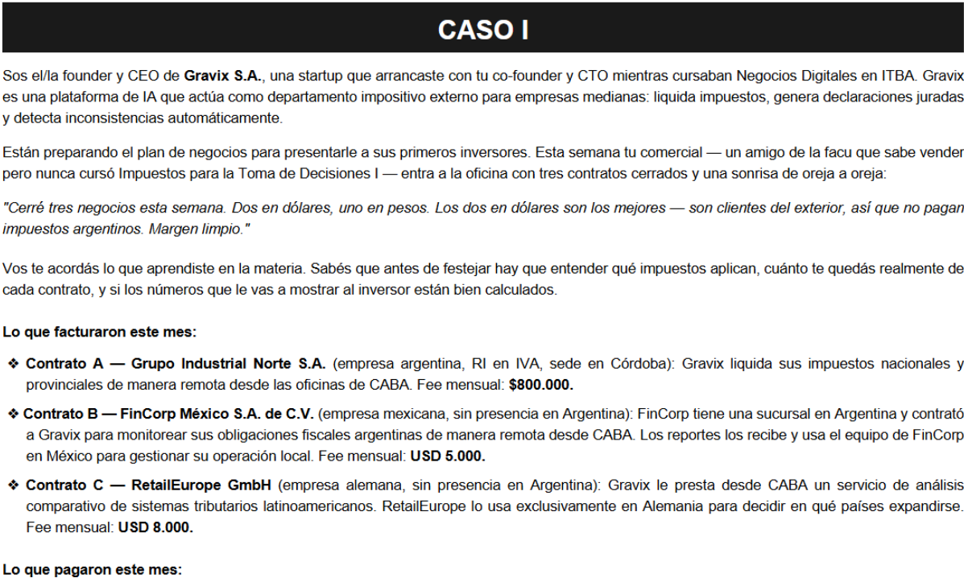
lo que me importa es el lugar de utilización económica |  |  |  | IVA crédito | 1,260,000
 |  |  |  | normai x mes | 6,000,000
 | local | local | exportación | RETENCION | 1,701,000 | x importacion de servicio

 | CONTRATO A | CONTRATO B | CONTRATO C | EERR |  |  | CASHFLOW ingresos y egresos |  | IDyC
INGRESO | 800,000 | 5,000,000 | 8,000,000 | INGRESO TOTAL | 13,800,000 |  | INGRESOS (con iva) | 15,018,000 | ingresa | egresa
IVA débito | 168,000 | 1,050,000 | 0 | IIBB | -174,000 |  | IIBB | -174,000 | 800,000 | -174,000
IIBB | 24,000 | 150,000 | 0 | costo normai | -7,701,000 | lo del 90% juan carlos suele aclararlo en el enunciado | costo normai (con iva) | -8,961,000 | 5,000,000 | -9,000,000
 |  |  |  | imp D y C | -133,275 | 67% del cashflow | sueldos y cargas sociales | -9,000,000 | 8,000,000 | -8,961,000
 |  |  |  | sueldos y cs | -9,000,000 |  | IDyC | -198,918 | 168,000
IVA CREDITO > IVA DEBITO entonces me queda a favor |  |  |  | RESULTADO | -3,208,275 |  | cashflow antes de IIGG | -3,315,918 | 1,050,000
 |  |  |  |  |  |  | IIGG | 0 | 15,018,000 | -18,135,000
 |  |  |  | IIGG | 0 |  | CASHFLOW | -3,315,918 | -90,108 | -108,810
 |  |  |  | RESULT FINAL | -3,208,275 |  | si tuviera IIGG me resto 33% sobre IIGG

CASO 2
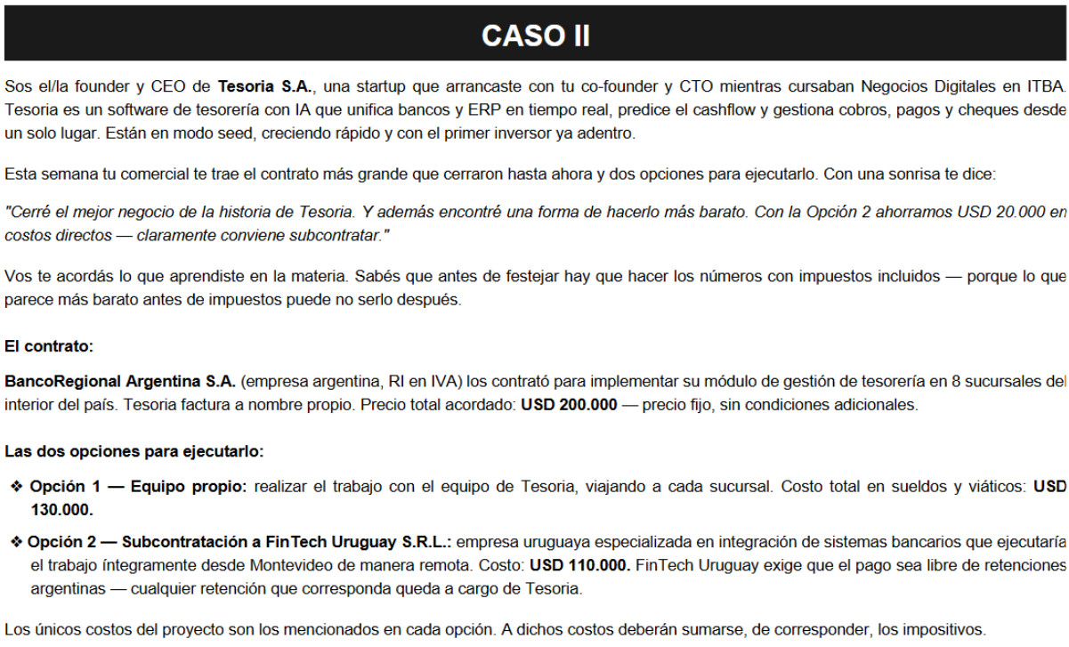
 | ASUMIMOS 90% DE GANANCIA. cuando hago retención del exterior se aplica al margen de ganancia que asumis.
 | juan carlos te lo dice en el enunciado

 | FACTURACIÓN | 242,000,000
 | INGRESO | 200,000,000
 | IVA débito | 42,000,000
 | IIBB | 6,000,000
 | IVA crédito | 0

 | EERR | opción 1 |  | CASHFLOW ingresos y egresos - opción 1 |  | IDyC
 | INGRESO | 200,000,000 |  | INGRESOS (con iva) | 242,000,000 | ingresa | egresa
 | IIBB | -6,000,000 |  | IIBB | -6,000,000 | 242,000,000 | -6,000,000
 | costo sueldos y viaticos | -130,000,000 |  | costo sueldos y viaticos | -130,000,000 |  | -130,000,000
 | imp DyC | -1,688,400 |  | IDyC | -2,520,000 |  | -42,000,000 | sobre el IVA que debo pagar el banco me cobra el 0,6
 | RESULT EJERCICIO | 62,311,600 |  | IVA saldo a pagar | -42,000,000 | 242,000,000 | -178,000,000
 |  |  |  | cashflow antes de IIGG | 61,480,000 | -1,452,000 | -1,068,000
 | IIGG | -18,693,480
 | RESULT FINAL | 43,618,120 |  | IIGG | -18,693,480
 |  |  |  | crédito IIGG (imp DyC 33%) | 831,600
 |  |  |  | CASHFLOW | 43,618,120

 | IMPORTACION SERV | 110,000,000
 | GROSSING UP | 160,583,942 | 141,185,000
 | RETENCION | 31,185,000

 | EERR | opción 2 |  | CASHFLOW ingresos y egresos - opción 2 |  | IDyC
 | INGRESO | 200,000,000 |  | INGRESOS (con iva) | 242,000,000 | ingresa | egresa
uruguay importacion de servicio | IIBB | -6,000,000 |  | IIBB | -6,000,000 | 242,000,000 | -6,000,000
IVA si | costo subcontratación | -141,185,000 |  | costo subcontratación (con iva) | -164,285,000 |  | -164,285,000
IIBB no | imp DyC | -1,826,226 |  | IDyC | -2,725,710 |  | -42,000,000
IIGG no se | RESULT EJERCICIO | 50,988,774 |  | IVA saldo a pagar | -42,000,000 | 242,000,000 | -212,285,000
 |  |  |  | cashflow antes de IIGG | 26,989,290 | -1,452,000 | -1,273,710
cuando es en todo concepto hago grossing up | IIGG | -15,296,632
sino lo calculo sobre el importe | RESULT FINAL | 35,692,142 |  | IIGG | -15,296,632
 |  |  |  | crédito IIGG (imp DyC 33%) | 899,484
 |  |  |  | CASHFLOW | 12,592,142
cuanto gano o pierdo? --> EERR

CASO 3
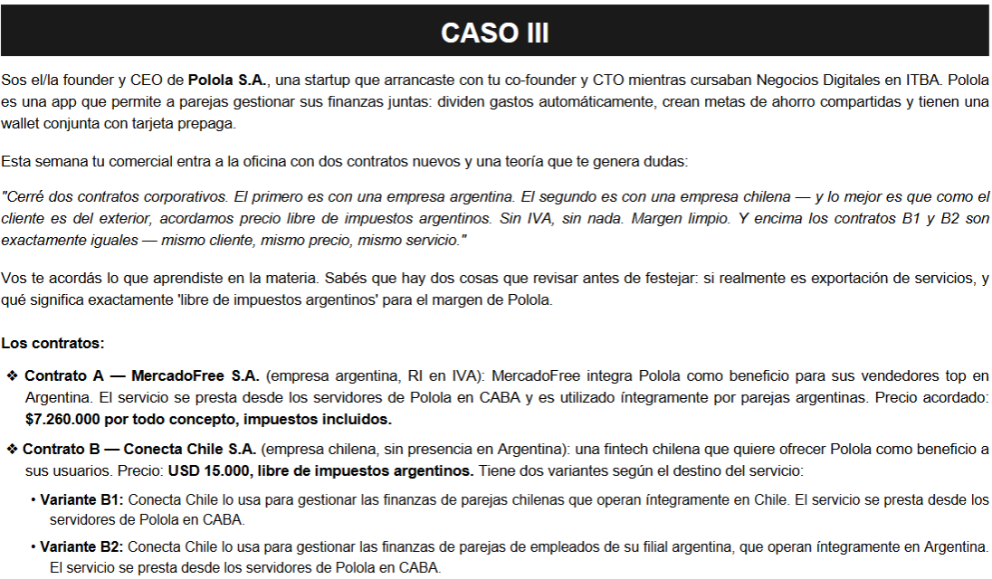
 | contrato A | contrato B1 | contrato B2 |  | tipo de cambio | 1,000
FACTURACIÓN | 7,260,000 | 15,000,000 | 18,150,000
INGRESO | 6,000,000 | 15,000,000 | 15,000,000 |  | sueldos y cs | 8,000,000
IVA débito | 1,260,000 | no | 3,150,000 |  | strype inc | 4,000,000
IIBB | 180,000 | no | 450,000
IIGG | si | si | si |  | retencion | 1,260,000
 |  |  |  |  | strype inc iva | 840,000

B1: prestación desde arg y utilización económica en chile |  |  |  |  | IVA crédito | 0
B2: prestación desde arg y utilización económica en arg |  |  |  |  | IVA saldo pagar | 1,260,000

EERR | opcion B1 |  |  | CASHFLOW ingresos y egresos - opcion B1 |  |  | IDyC
INGRESO | 21,000,000 |  |  | INGRESO (con iva) | 22,260,000 |  | ingresa | egresa
IIBB | -180,000 |  |  | IIBB | -180,000 |  | 22,260,000 | -180,000
costo strype inc | -5,260,000 |  |  | costo strype inc (con iva) | -6,100,000 |  |  | -6,100,000
sueldos y cs | -8,000,000 |  |  | sueldos y cs | -8,000,000 |  |  | -1,260,000
imp DyC (67%) | -151,956 |  |  | imp DyC | -226,800 |  |  | -8,000,000
RESULT EJ | 7,408,044 |  |  | IVA saldo a pagar | -1,260,000 |  | 22,260,000 | -15,540,000
 |  |  |  | cashflow antes de IIGG | 6,493,200 |  | -133,560 | -93,240
IIGG | -2,222,413
RESULT FINAL | 5,185,631 |  |  | IIGG | -2,222,413
 |  |  |  | crédito IIGG (imp DyC 33%) | 74,844
 |  |  |  | CASHFLOW | 4,345,631

EERR | opcion B2 |  |  | CASHFLOW ingresos y egresos - opcion B2 |  |  | IDyC
INGRESO | 21,000,000 |  |  | INGRESO (con iva) | 25,410,000 |  | ingresa | egresa
IIBB | -630,000 |  |  | IIBB | -630,000 |  | 25,410,000 | -630,000
costo strype inc | -5,260,000 |  |  | costo strype inc (con iva) | -6,100,000 |  |  | -6,100,000
sueldos y cs | -8,000,000 |  |  | sueldos y cs | -8,000,000 |  |  | -4,410,000
imp DyC (67%) | -179,091 |  |  | imp DyC | -267,300 |  |  | -8,000,000
RESULT EJ | 6,930,909 |  |  | IVA saldo a pagar | -4,410,000 |  | 25,410,000 | -19,140,000
 |  |  |  | cashflow antes de IIGG | 6,002,700 |  | -152,460 | -114,840
IIGG | -2,079,273
RESULT FINAL | 4,851,636 |  |  | IIGG | -2,079,273
 |  |  |  | crédito IIGG (imp DyC 33%) | 88,209
 |  |  |  | CASHFLOW | 4,011,636

utilidad
resultado

